2018_04_data
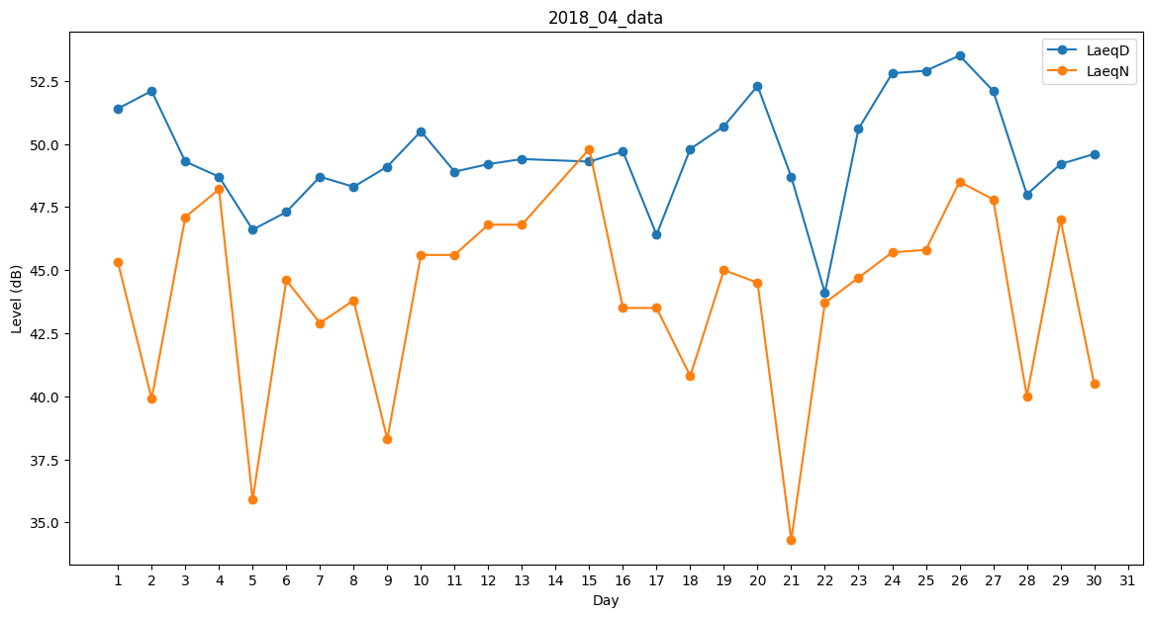
Day | LaeqD | LaeqN
1 | 51.4 | 45.3
2 | 52.1 | 39.9
3 | 49.3 | 47.1
4 | 48.7 | 48.2
5 | 46.6 | 35.9
6 | 47.3 | 44.6
7 | 48.7 | 42.9
8 | 48.3 | 43.8
9 | 49.1 | 38.3
10 | 50.5 | 45.6
11 | 48.9 | 45.6
12 | 49.2 | 46.8
13 | 49.4 | 46.8
14 | 45.5 | 0
15 | 49.3 | 49.8
16 | 49.7 | 43.5
17 | 46.4 | 43.5
18 | 49.8 | 40.8
19 | 50.7 | 45
20 | 52.3 | 44.5
21 | 48.7 | 34.3
22 | 44.1 | 43.7
23 | 50.6 | 44.7
24 | 52.8 | 45.7
25 | 52.9 | 45.8
26 | 53.5 | 48.5
27 | 52.1 | 47.8
28 | 48 | 40
29 | 49.2 | 47
30 | 49.6 | 40.5

